상품제안서
어프로치 날짜형 그리드 캘린더 260*190mm | 상품코드: S38022

 |  |  |  |  |  |  | 02-713-8555 | www.synergygift.co.kr
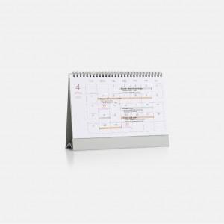

【상세/제작정보】 | <p><span style="font-size: 14pt;">※ 제작기간&nbsp; 재고 있을 시&nbsp; 7일 , 재고 없을 경우&nbsp; 21일 소요예정</span>&nbsp;</p>

【인쇄/포장옵션】 | 실크, 불박, 금박, 은박, 백박 / OPP(비닐)

【공급단가】 | 수량 | 100~ | 300~ | 500~ | 1,000~ | 3,000~
*VAT별도 | 블랙 | 3,300원 | 3,200원 | 3,150원 | 3,100원 | 2,950원
 | 네이비 | 3,300원 | 3,200원 | 3,150원 | 3,100원 | 2,950원
 | 그레이 | 3,300원 | 3,200원 | 3,150원 | 3,100원 | 2,950원
 | 레드 | 3,300원 | 3,200원 | 3,150원 | 3,100원 | 2,950원

【상품 URL】 | https://www.synergygift.co.kr:443/src/goods_detail.php?gdno=38022

